2021
Model: | SF 5111 MX

 |  |  |  |  | 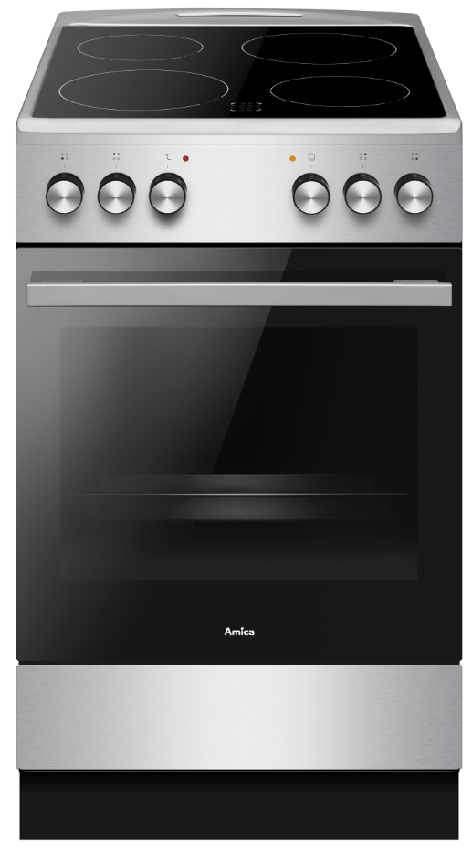
Sklokeramický sporák
50 cm

Doporučená MOC (vč. DPH): |  |  | 9,999 Kč

Provozní vlastnosti:

Energetická třída: |  | A
Objem |  | 65 | l
Připojení k elektrické síti |  | 400 | V
Příkon |  | 9.6 | kW

Funkce:

Elektrická multifunkční trouba |  |  |  |  | Barva: |  | Nerez
11 | funkcí trouby vč. grilu a horkého vzduchu
Super rychlý ohřev |  |  |  |  | Rozměry:
Ukazatele zbytkového tepla
 |  |  |  |  |  | Výška: | 85 | cm
 |  |  |  |  |  | Šířka: | 50 | cm
 |  |  |  |  |  | Hloubka: | 60 | cm

Konstrukce:

Gril |  | 1500 | W
Horní topné těleso |  | 900 | W
Spodní topné těleso |  | 1100 | W
Zadní kruhové topné těleso |  | 2100 | W |  | Objednací kód: |  | 57832
Boční závěsné lišty plechů
Lehce čistitelný smalt uvnitř trouby
Počet skel dveří trouby |  | 3
Výsuvný odkládací prostor

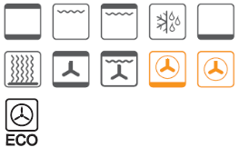
Sklokeramická varná deska |  | 4 | zóny
HiLight zóna 14,5 cm |  | 1.2 | kW | 2x
HiLight zóna 18 cm |  | 1.8 | kW | 2x

Ostatní údaje:

Hluboký pečicí plech |  |  |  | 1x
Mělký pečicí plech |  |  |  | 1x
Rošt |  |  |  | 1x

